接地高压噪音测试
1.电机放入治具
2.接线
将电源线各引线接入到琴键夹中
棕
蓝
黑
黄绿
3.低压测试电机吸合
开关打到低压测试吸合，在打正反转，测试电机是否正常吸合转动，正反转各测试3次，正常吸合OK,否则NG
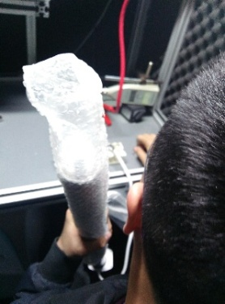
开关打到高压，电机减速端靠近耳朵处听有无杂音，正反转都要检查
4.检查杂音
5.遇阻反弹功能测试
开关打到高压，开关打正转或反转，电机转动，扭动行程头，碰触到开关行程头开关触点后电机回退半圈后停止转动，检查遇阻反弹功能正常
★此检查项目必须100%全检
★BW型电机左右两边行程开关都要测试
DOOYA 作业指导书JS-9-1.249 C/01
适用类型：BF、BW型电机 | 制程站别：接地、高压、噪音测试 | 人数：1 | 标准工时： | 日期：2019/2/13
作业步骤：

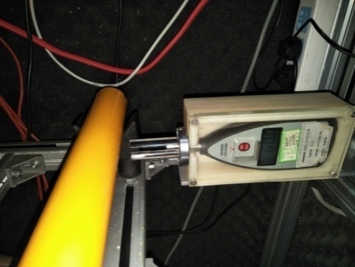
6.测试噪音
★电机不能反转
5cm
分贝仪距离电机减速端5CM处，分贝仪对准电机减速中间位置测噪音值，正反转各测1次
★测试时，噪音房窗户必须关闭
7.恢复出厂设置
开关打到正转，电机运行到上行程点后开关连打5次“上、停”，然后立刻将开关打到反转（0.5S内），电机运行到下行程点后开关连打5次“下、停”,电机后退半圈，表明恢复出厂成功
★电机出厂之前必须100%恢复出厂设置，此操作可以在产线完成，也可以在包装完成，客户专用控制板恢复出厂操作见对应规格书
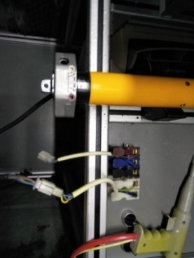
8.接入引线
将蓝、黑、棕、白接到左边琴键夹，将黄绿线接到右边琴键夹
放大
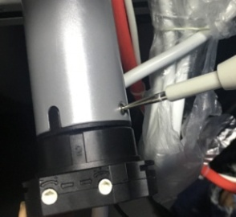
高压接地测试枪头部金属部分触碰触接地螺丝，然后按下测试枪按钮，测试枪指示灯亮，开始测试
9.高压、接地测试

测试中，“TEST”黄色指示灯亮
测试结束，测试合格时，“PASS”绿色指示灯亮
测试结束，测试不合格时，“FAIL”红色指示灯亮，并伴有警报声音
★测试不合格时设备红色指示灯亮，并伴有警报声音，按下“RESET”键重置设备
RESET键

